ER図
＜データベースER図＞

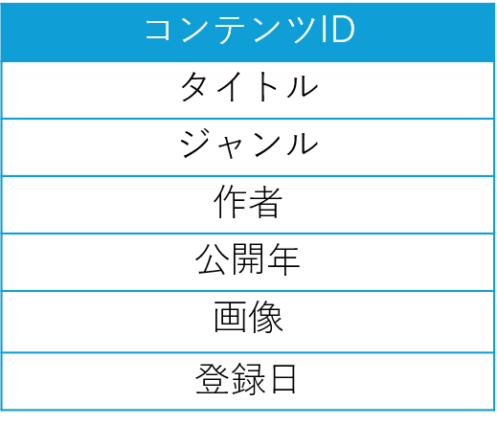
Contentsテーブル
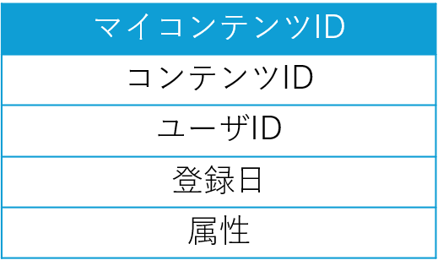
My Contentsテーブル

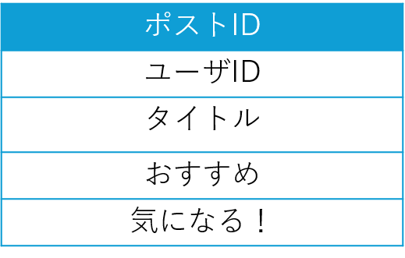
Postテーブル
Post receiveテーブル

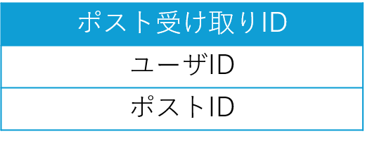
Reviewテーブル
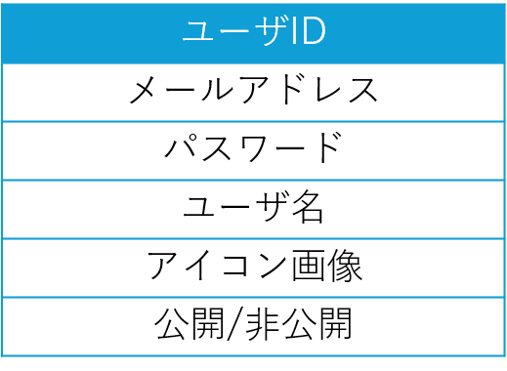
Userテーブル
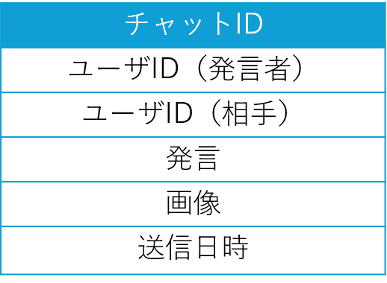
Chatテーブル

内部結合
Goodテーブル
レビューディスプレイテーブル

 |  |  |  |  | レビューID | 投稿者ユーザID | コンテンツID | タイトル | レビュー内容 | 画像 | 登録日 | ユーザID(いいねつけた人) | いいね | ユーザ名(＝投稿者) | アイコン画像
 |  |  |  |  | 1 | 78 | 34 | あああ | いいいい | sssss | 6/24/24 | 4 | 1 | 田中 | ttt
 |  |  |  |  | 2 | 5 | 56 | ううう | えええ | www | 6/25/24 | 43 | 1 | 樋口 | yyy
 |  |  |  |  | 3 | 56 | 6 | おおお | ききき | eee | 6/26/24 | 20 | 1 | 関 | uuu
 |  |  |  |  | 4 | 44 | 14 | かかか | たたた | rrr | 6/27/24 | 33 | 1 | 佐藤 | hhh
 |  |  |  |  | 5 | 30 | 5 | さささ | るるる | fff | 6/28/24 | 40 | 1 | 山田 | nnn
 |  |  |  |  | 6 | 4 | 32 | ぎぎぎ | ししし | jjj | 6/29/24 | 87 | 0 | 辻村 | rrr
Favorite userテーブル
 |  |  |  |  | 7 | 45 | 8 | つつつ | すすす | mmm | 6/30/24 | 101 | 1 | 石井 | vvv
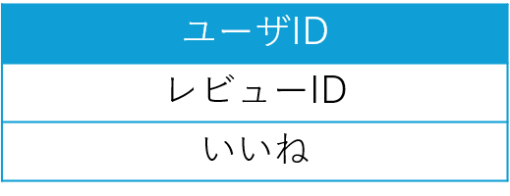
Goodテーブル
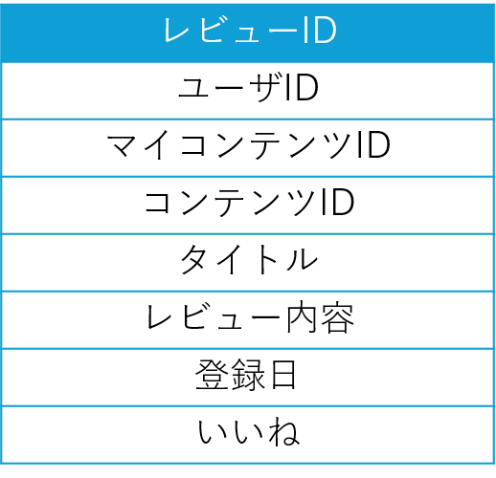
Reviewテーブル

Userテーブル

内部結合
ここだけ外部結合
タイムラインテーブル
 | ユーザID | お気に入りユーザID | ユーザID | お気に入りユーザID
 | 1 | 2 | 3 | 78
 | 1 | 10 | 3 | 4
 | 1 | 47 |  |  | レビューID | 投稿者ユーザID | コンテンツID | タイトル | レビュー内容 | 画像 | 登録日 | ユーザID(いいねつけた人) | いいね | ユーザ名(＝投稿者) | アイコン画像 | ユーザID
 | 1 | 109 |  |  | 1 | 78 | 34 | あああ | いいいい | sssss | 6/24/24 | 4 | 1 | 田中 | ttt | 3
 | 2 | 48 |  |  | 1 | 78 | 34 | あああ | いいいい | sssss | 6/24/24 | 43 | 1 | 田中 | ttt | 3
 | 3 | 78 |  |  | 1 | 78 | 34 | あああ | いいいい | sssss | 6/24/24 | 20 | 1 | 田中 | ttt | 3
 | 3 | 4 |  |  | 1 | 78 | 34 | あああ | いいいい | sssss | 6/24/24 |  | 0 | 田中 | ttt | 3
 | 4 | 2 |  |  | 2 | 30 | 5 | さささ | るるる | fff | 6/28/24 | 40 | 1 | 山田 | nnn | null
 |  |  |  |  | 3 | 4 | 32 | ぎぎぎ | ししし | jjj | 6/29/24 |  | 0 | 辻村 | rrr | 3
 |  |  |  |  | 3 | 4 | 32 | ぎぎぎ | ししし | jjj | 6/29/24 | 101 | 1 | 辻村 | rrr | 3
 |  |  |  |  | 4 | 78 | 2 | たたた | ちちち | ppp | 7/1/24 | 43 | 1 | 田中 | ttt | 3
 |  |  |  |  | 4 | 78 | 2 | たたた | ちちち | ppp | 7/1/24 |  | 0 | 田中 | ttt | 3
 |  |  |  |  | 4 | 78 | 2 | たたた | ちちち | ppp | 7/1/24 | 20 | 1 | 田中 | ttt | 3
 |  |  |  |  | 4 | 78 | 2 | たたた | ちちち | ppp | 7/1/24 | 101 | 1 | 田中 | ttt | 3

